画面遷移図
ドキュメント名 |  |  | カード管理機能 | セクション
プロジェクト名 |  |  | サイトリニューアル | 作成者 |  | 加島 | 作成日 | 2025-09-13 | 更新者 | 加島 | 更新日 | 2025-09-18

 | 説明
 | ・ | カード管理機能の画面遷移図

 | 画面遷移図

グローバル
メニュー

カード一覧

検索入力

検索結果

カード詳細
(登録・編集・削除)

カード情報CSV出力

カード登録CSV
アップロード

カードセット管理
(一覧)

カードセット詳細
(登録・編集・削除)

フォーマット一覧
 |  |  |  |  | ※カスタマイズなし

フォーマット詳細
(登録・編集・削除)

カード一覧(検索入力)
ドキュメント名 |  |  |  |  |  |  | カード管理機能 |  |  |  | セクション
プロジェクト名 |  |  |  |  |  |  | サイトリニューアル |  |  |  | 作成者 |  | 加島 |  | 作成日 | 2025-09-13 | 更新者 | 加島 | 更新日 | 2025-09-18

機能No |  |  | M14-01 |  |  |  | 機能名 |  | カード一覧 |  |  |  |  |  | 概要 | カード情報を一覧表示できる

 | レイアウト図

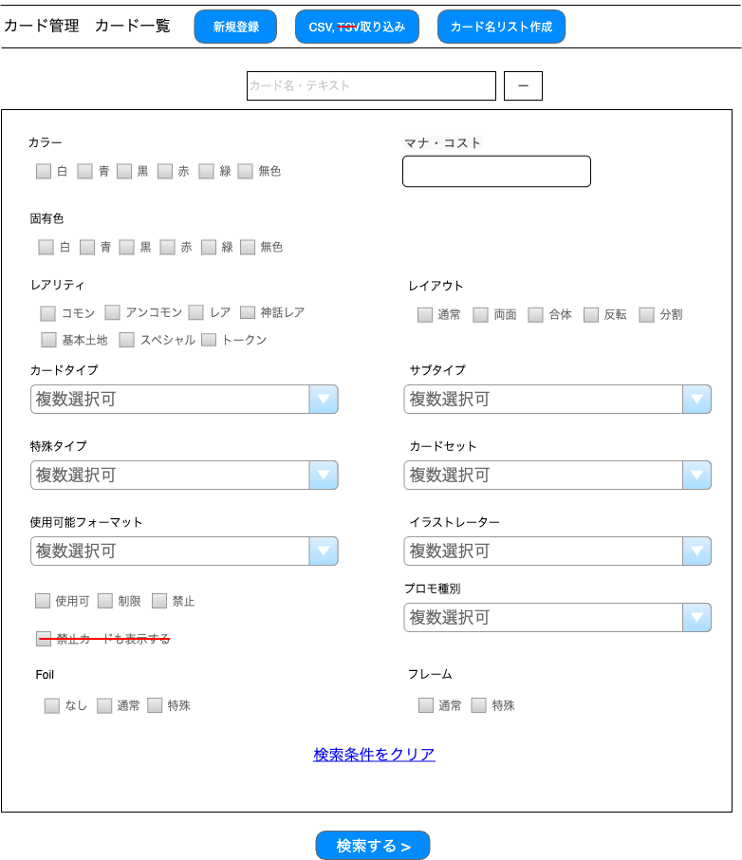
(1)
(2)
(3)
(4)
(5)
(6)
(7)
(8)
(18)
(9)
(10)
(11)
(12)
(13)
(15)
(16)
(14)
(23)
(19)
(20)
(21)
(22)
(17)

 | カスタマイズ説明
 | ・ | カスタマイズ要件
 |  | ・ | Foilの種別で検索を可能とする
 |  | ・ | フレームの種類で検索を可能とする
 |  | ・ | 禁止カードのみ、制限カードのみでの検索を可能とする
 |  | ・ | 固有色で検索を可能とする
 |  | ・ | マナ・コストは「数値範囲入力」から「テキストボックス」の検索に変更する

 | ・ | カスタマイズ要件に記載の内容以外は現行踏襲とする

 | 処理概要（★はカスタマイズ項目）
 | ★ | 以下1~2を除去する
 |  | 1 | (17)禁止カードも表示する
 |  |  | ※ | (16)リーガリティで同機能を実装するため
 |  | 2 | (2)CSV取り込みに記載されている「TSV」の文言

 | ・ | (3)カード名リスト作成ボタン押下するとの処理について
 |  |  | 押下すると、動的に「カード名リスト作成バッチを実行しますか？」という確認モーダルを表示する
 |  |  | その後「実行」を選択すると、システム内(~assets/list配下)に以下1~2のサジェスト用ファイルを作成する
 |  |  |  | 1 | cardNameList.json
 |  |  |  | 2 | cardNameList_{code}.json
 |  |  |  |  | ※ | {code}はカードがフォーマット別に持つフォーマットコードとする
 |  |  |  |  |  | 例: フォーマットが「スタンダード」の場合 → cardNameList_St.json

 | ・ | (4)カード名・テキストについて
 |  | ・ | 入力して検索する場合、以下1~4のカード情報で絞り込み検索される
 |  |  | 1 | カード名(日)
 |  |  | 2 | カード名(英)
 |  |  | 3 | ルールテキスト(日)
 |  |  | 4 | ルールテキスト(英)

 | ★ | (7)マナ・コストは、現行では以下のように数値の範囲入力だが、テキストボックスへ変更する

 | ★ | (8) 固有色を選択して検索する場合、選択していない色を 除外条件(NOT検索)として絞り込み検索される

 | ★ | (15)使用可能フォーマットについて
 |  | ★ | 使用可能フォーマットを選択すると、以下1~2を行う
 |  |  | 1 | (16)リーガリティを選択できるようにする
 |  |  |  | ※ | 使用可能フォーマットを選択していない場合は、(16)リーガリティは選択できない
 |  |  | 2 | (16)リーガリティの「使用可」を選択状態にする

 | ★ | (16)リーガリティについて
 |  | ・ | 選択して検索する場合、カードに登録されている(15)使用可能フォーマットのリーガリティを絞り込み検索される

 | ★ | 以下1~3を選択して検索する場合、選択したものをOR条件で絞り込み検索される
 |  | 1 | (6)カラー
 |  | 2 | (20)Foil
 |  | 3 | (21)フレーム

 | 識別ID |  |  | ラベル |  |  |  | 書式・制限 |  | 必須 |  | 最大文字数 または最大値 |  | 初期値 |  | 画面部品の説明
 | 1 |  |  | 新規登録 |  |  |  | リンク |  | - |  | - |  | - |  | ・押下すると、カード詳細 (登録)画面へ遷移する
 | 2 |  |  | CSV取り込み |  |  |  | リンク |  | - |  | - |  | - |  | ※カスタマイズ対応、TSVの表記を除去する ・ボタン押下するとカード情報CSVアップロード画面へ遷移する
 | 3 |  |  | カード名リスト作成 |  |  |  | カード名リスト作成ボタン |  | - |  | - |  | - |  | ・押下すると、動的に「カード名リスト作成バッチを実行しますか？」という文言で確認モーダルが表示し、その後「実行」を選択すると、システム内(~assets/list配下)に以下のサジェスト用ファイルを作成が作成される ・cardNameList.json ・cardNameList_{code}.json({code}はカードがフォーマット別に持つコードとする)
 | 4 |  |  | カード名・テキスト |  |  |  | 半角・全角 |  | - |  | - |  | - |  | -
 | 5 |  |  | 検索条件の開閉ボタン |  |  |  | 開閉ボタン |  | - |  | - |  | - |  | ・押下すると、(6)~(22)の表示/非表示を切り替える
 | 6 |  |  | カラー |  |  |  | 複数選択 |  | - |  | - |  | - |  | ・選択肢: 白 青 黒 赤 緑 無色
 | 7 |  |  | マナ・コスト |  |  |  | 半角・全角 |  | - |  | - |  | - |  | ※カスタマイズ対応、マナ・コストは数値範囲入力からテキストボックスでの検索に変更
 | 8 |  |  | 固有色 |  |  |  | 複数選択 |  | - |  | - |  | - |  | ※カスタマイズ対応、固有色で検索を可能とする ・選択肢: 白 青 黒 赤 緑 無色
 | 9 |  |  | レアリティ |  |  |  | 複数選択 |  | - |  | - |  | - |  | -
 | 10 |  |  | レイアウト |  |  |  | 複数選択 |  | - |  | - |  | - |  | -
 | 11 |  |  | カードタイプ |  |  |  | 複数選択 |  | - |  | - |  | - |  | ・名称入力のサジェスト機能あり
 | 12 |  |  | サブタイプ |  |  |  | 複数選択 |  | - |  | - |  | - |  | ・名称入力のサジェスト機能あり
 | 13 |  |  | 特殊タイプ |  |  |  | 複数選択 |  | - |  | - |  | - |  | ・名称入力のサジェスト機能あり
 | 14 |  |  | カードセット |  |  |  | 複数選択 |  | - |  | - |  | - |  | ・名称入力のサジェスト機能あり
 | 15 |  |  | 使用可能フォーマット |  |  |  | 複数選択 |  | - |  | - |  | - |  | ・名称入力のサジェスト機能あり ・使用可能フォーマットを選択すると、以下1~2を行う 1 (16)リーガリティを選択できるようにする ※使用可能フォーマットを選択していない場合は、 (16)リーガリティは選択できない 2 (16)リーガリティの「使用可」を選択する
 | 16 |  |  | リーガリティ |  |  |  | 複数選択 |  | - |  | - |  | - |  | ※カスタマイズ対応、新規追加 ・選択肢: 使用可 制限 禁止 ・(15)使用可能フォーマットが未入力の場合、選択できない
 | 17 |  |  | 禁止カードも表示する |  |  |  | 単一選択 |  | - |  | - |  | - |  | ※カスタマイズ対応、項目を除去する
 | 18 |  |  | イラストレーター |  |  |  | 複数選択 |  | - |  | - |  | - |  | ・名称入力のサジェスト機能あり
 | 19 |  |  | プロモ種別 |  |  |  | 複数選択 |  | - |  | - |  | - |  | ・名称入力のサジェスト機能あり
 | 20 |  |  | Foil |  |  |  | 複数選択 |  | - |  | - |  | - |  | ※カスタマイズ対応、Foilの種別で検索を可能とする ・選択肢: なし 通常 特殊
 | 21 |  |  | フレーム |  |  |  | 複数選択 |  | - |  | - |  | - |  | ※カスタマイズ対応、フレームの種類で検索を可能とする ・選択肢: 通常 特殊
 | 22 |  |  | 検索条件をクリア |  |  |  | フォームクリアボタン |  | - |  | - |  | - |  | ・(4)~(21)に入力された値を全て空にする
 | 23 |  |  | 検索する |  |  |  | ボタン |  | - |  | - |  | - |  | ・入力項目一覧で設定された値を基に検索する

カード一覧(検索結果)
ドキュメント名 |  |  |  |  |  | カード管理機能 |  |  |  | セクション
プロジェクト名 |  |  |  |  |  | サイトリニューアル |  |  |  | 作成者 |  | 加島 |  | 作成日 | 2025-09-13 | 更新者 | 加島 | 更新日 | 2025-09-18

機能No |  |  | M14-01 |  |  | 機能名 |  | カード一覧 |  |  |  |  |  | 概要 | カード情報を一覧表示できる

 | レイアウト図

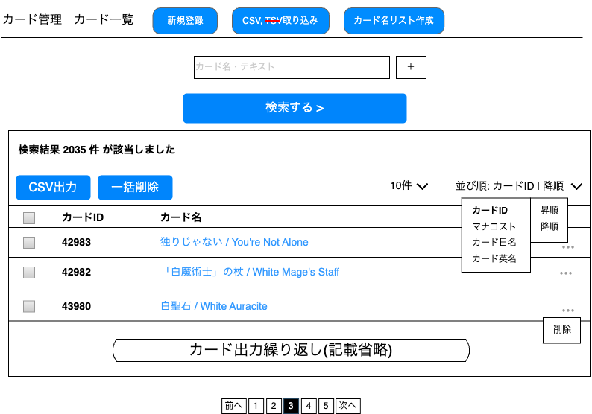
(1)
(1)
(2)
(3)
(4)
(5)
(8)
(9)
(10)
(11)
(6)
(7)
(12)
(14)
(16)
(15)
(13)

 | カスタマイズ説明
 | ・ | 現行踏襲のためカスタマイズ要件はなし

 | 処理概要（★はカスタマイズ項目）
 | ・ | (2)CSV出力
 |  | ・ | (2)CSV出力を押下すると、(9)カード選択で選択されているカード情報のCSVをダウンロードする
 |  |  | ※ | CSVのフォーマットは別紙「カード情報CSV出力項目」を参照

 |  | ・ | (9)カード選択を未選択の場合に(2)CSV出力を押下すると、画面に以下のエラーメッセージを表示する
 |  |  | 「 1つ以上のカードを選択してください。」
 |  |  | ※ | 現行では、(9)カード選択を未選択の場合、以下1~2の挙動となるため、踏襲する
 |  |  |  | 1 | カードIDが1のカード情報をダウンロードする
 |  |  |  | 2 | 別の画面へ遷移、またはリロードすると、「 1つ以上のカードを選択してください。」とエラーを表示する

 | ・ | ・
 |  | 以下の1~2の手順で、(9)カード選択で選択されているカードを一括削除できる
 |  | 1 | 動的に以下文言のポップアップを表示
 |  |  | 「選択されたカード を削除してもよろしいですか？」
 |  | 2 | その後「実行」を選択すると、(9)カード選択で選択されているカードを削除する

 | ・ | (5)並び順について
 |  | ・ | カードIDの降順をデフォルトの並び順とする
 |  | ・ | (6)並び順のキーと、(7)昇順/降順の組み合わせでソートできる

 | 識別ID |  |  | ラベル |  |  | 書式・制限 |  | 必須 |  | 最大文字数 または最大値 |  | 初期値 |  | 画面部品の説明
 | 1 |  |  | 検索結果件数 |  |  | ラベル |  | - |  | - |  | - |  | ・検索結果の該当件数を表示する
 | 2 |  |  | CSV出力 |  |  | CSV出力ボタン |  | - |  | - |  | - |  | ・(9)カード選択が選択されている場合に押下すると、選択されているカード情報のCSVをダウンロードする ※CSVのフォーマットは別紙「カード情報CSV出力項目」を参照 ・(9)カード選択が未選択の場合に押下すると、画面に以下のエラーを表示する 「 1つ以上のカードを選択してください。」
 | 3 |  |  | 一括削除 |  |  | カード一括削除ボタン |  | - |  | - |  | - |  | ・押下すると、以下の1~2の手順で、(9)カード選択で選択されているカードを一括削除できる 1 動的に以下文言のポップアップを表示 「選択されたカード を削除してもよろしいですか？」 2 その後「実行」を選択すると、(9)カード選択で選択されているカードを削除する
 | 4 |  |  | 表示件数 |  |  | 単一選択 |  | - |  | - |  | - |  | ・選択肢: 10件 50件 100件 300件 500件 1000件 2000件 10000件 12000件 ・選択すると読み込みが発生し、選択した件数の一覧を画面に表示する
 | 5 |  |  | 並び順 |  |  | 並び順のキー表示ボタン |  | - |  | - |  | - |  | ・デフォルトの並び順はカードIDの降順とする ・検索結果の並び順を表示する ・押下すると、(6)並び順のキーを表示する
 | 6 |  |  | 並び順のキー |  |  | 単一選択 |  | - |  | - |  | - |  | ・押下すると、(7)昇順/降順を表示する
 | 7 |  |  | 昇順/降順 |  |  | 単一選択 |  | - |  | - |  | - |  | ・選択すると読み込みが発生し、(6)と(7)で選択した値に応じてソートする
 | 8 |  |  | カード全選択 |  |  | 単一選択 |  | - |  | - |  | - |  | ・選択すると、(9)カード選択を全て選択する
 | 9 |  |  | カード選択 |  |  | 複数選択 |  | - |  | - |  | - |  | -
 | 10 |  |  | カードID |  |  | ラベル |  | - |  | - |  | - |  | -
 | 11 |  |  | カード名 |  |  | リンク |  | - |  | - |  | - |  | ・押下すると、カード詳細画面へ遷移する
 | 12 |  |  | 3点リーダー |  |  | カード削除表示ボタン |  | - |  | - |  | - |  | ・押下すると、(13)を表示する
 | 13 |  |  | 削除 |  |  | カード削除ボタン |  | - |  | - |  | - |  | ・押下すると、動的に以下文言のポップアップを表示 「このカードを削除してもよろしいですか？」 その後「実行」を選択すると、削除を実行する
 | 14 |  |  | 前へ |  |  | リンク |  | - |  | - |  | - |  | ・現在表示中のカード一覧の前ページに遷移する ※カード一覧の2ページ目以降で表示する
 | 15 |  |  | ページ番号 |  |  | リンク |  | - |  | - |  | - |  | ・表記されている番号のカード一覧ページに遷移する ※現在表示中のページ番号はハイライト、押下できないようにする
 | 16 |  |  | 次へ |  |  | リンク |  | - |  | - |  | - |  | ・現在表示中のカード一覧の次ページに遷移する ※カード一覧の最終ページ以外で表示する

カード詳細(登録・編集・削除)
ドキュメント名 |  |  |  |  | カード管理機能 |  |  |  | セクション
プロジェクト名 |  |  |  |  | サイトリニューアル |  |  |  | 作成者 |  | 加島 |  | 作成日 | 2025-09-13 | 更新者 | 堀部 | 更新日 | 2025-10-24

機能No |  |  | M14-04 |  | 機能名 |  | カード新規登録/編集/削除 |  |  |  |  |  | 概要 | カード情報の登録/編集/削除ができる

 | カード詳細(登録) レイアウト図
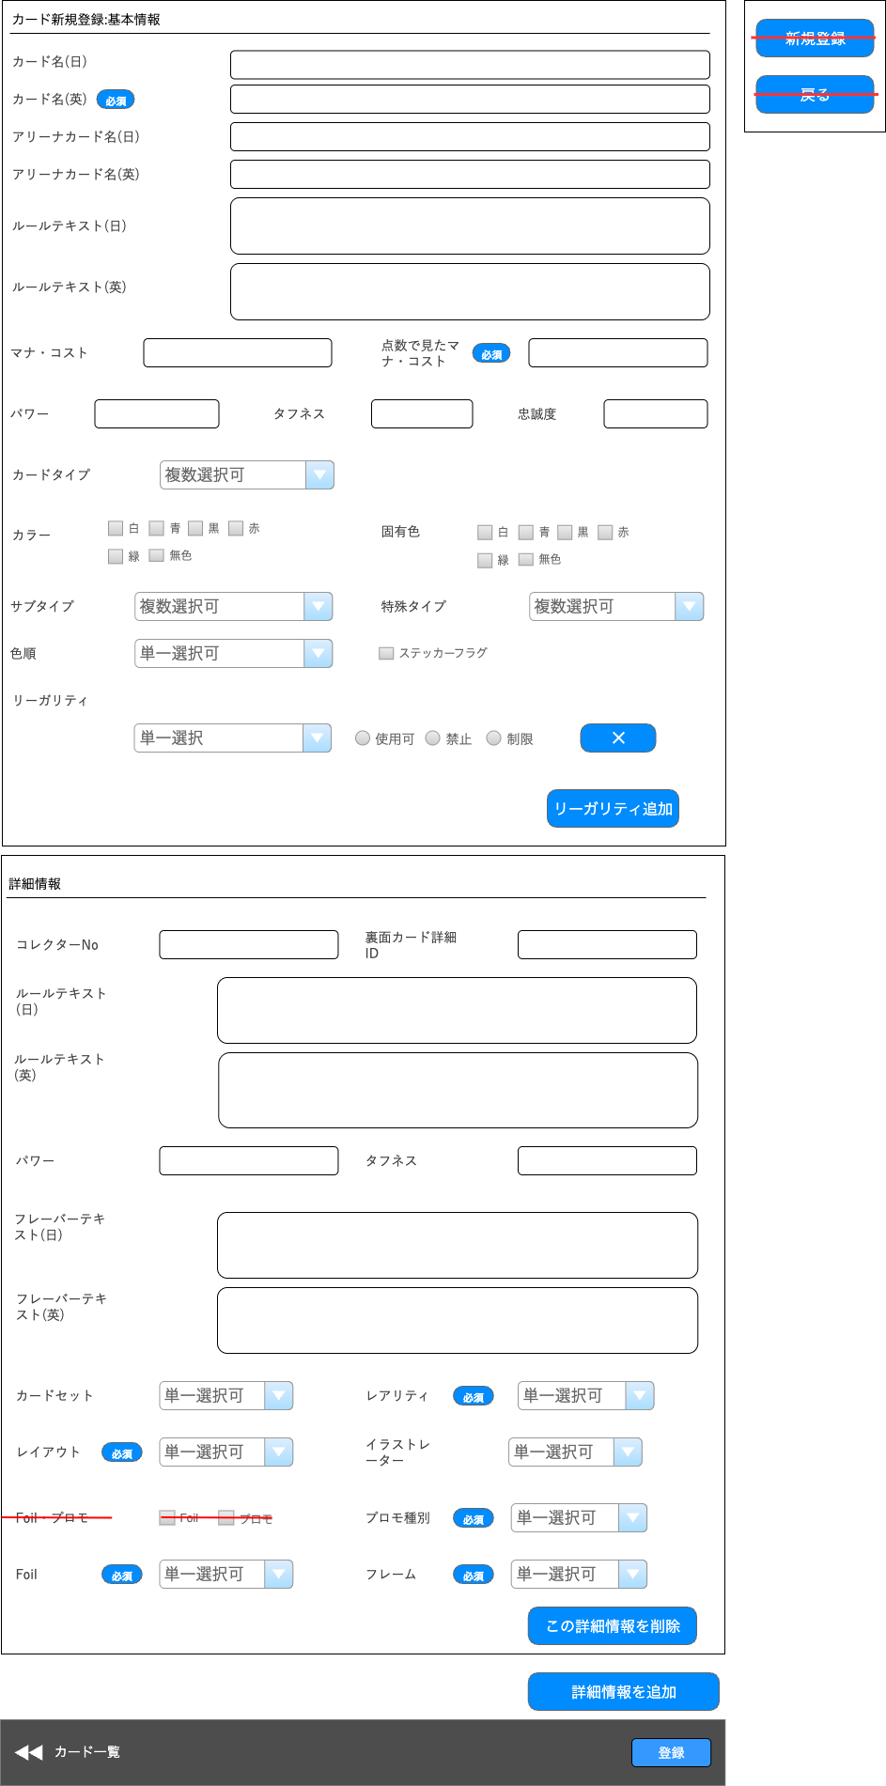
(1-8)
(1-10)
(1-11)
(1-13)
(1-16)
(1-18)
(1-21)
(3)
(6)
(1-22)
(1-19)
(1-20)
押下すると枠内を追加
押下すると枠内を追加
(2-1)
(2-2)
(2-3)
(2-4)
(2-5)
(2-6)
(2-7)
(2-8)
(2-9)
(2-10)
(2-11)
(2-12)
(2-13)
(2-14)
(2-15)
(2-16)
(2-17)
(2-18)
(4)
(1-1)
(1-2)
(1-3)
(1-4)
(1-5)
(1-6)
(1-7)
(1-9)
(1-12)
(1-15)
(1-14)
(5)
(1-17)

 | カスタマイズ説明
 | ・ | カスタマイズ要件
 |  | ・ | カード情報に固有色を追加
 |  |  | → | 現行踏襲のため削除
 |  | ・ | カード詳細のFoilチェックボックスをプルダウンに変更とする
 |  | ・ | Foilプルダウンの内容は「なし」「通常」「特殊」の3種類とする
 |  | ・ | 「詳細情報」にフレームの項目を追加する
 |  | ・ | フレームの内容は「通常」「特殊」の2種類とする
 |  | ・ | 禁止カードの設定を可能とする
 |  | ・ | 制限カードの設定を可能とする
 |  |  | → | 禁止、制限、使用可のプルダウンをラジオボタンに変更し、
 |  |  |  | 選択肢を見えるようにすることで禁止と制限の登録間違いを防ぐようにする

 | ・ | カスタマイズ要件に記載の内容以外は現行踏襲とする。

 | 処理概要（★はカスタマイズ項目）
 | ★ | 以下1~3の画面部品を除去する
 |  | 1 | (2-13)Foil・プロモ
 |  |  | ※ | Foilは、(2-15)Foilを追加するため不要
 |  |  | ※ | プロモは、(2-14)プロモ種別に包含するため不要
 |  | 2 | (5)新規登録
 |  |  | ※ | ECCUBE4系に合わせて(4)登録で同機能を追加するため不要
 |  | 3 | (6)戻る
 |  |  | ※ | ECCUBE4系に合わせて(3)カード一覧でページ遷移(戻る)を追加するため不要

 | ・ | (1-22)リーガリティ追加を押下すると、「(1-19)~(1-21)の赤枠(リーガリティ)」を動的に1件追加する

 | ★ | (1-20)リーガリティは、現行では以下のようにセレクトボックスで表示されるが、ラジオボタンに変更する

 | ・ | (1-20)リーガリティ削除ボタンを押下すると、「(1-19)~(1-21)の赤枠(リーガリティ)」を削除する

 | ・ | (2-17)この詳細情報を削除を押下すると、(1-21)~(1-24)を削除する
 |  | ・ | 詳細情報が商品と紐づいている場合は非表示にし、「カード詳細(編集・削除) レイアウト図」の (2-26)詳細情報削除不可 の文言を(2-17)に表示する

 | ・ | (2-18)詳細情報を追加について
 |  | ・ | 押下すると、(2-1)~(2-16)を動的に1件追加する

 | 識別ID |  |  | ラベル |  | 書式・制限 |  | 必須 |  | 最大文字数 または最大値 |  | 初期値 |  | 画面部品の説明
 | カード新規登録:基本情報
 | 1-1 |  |  | カード名(日) |  | 半角・全角 |  | - |  | 255 |  | - |  | -
 | 1-2 |  |  | カード名(英) |  | 半角・全角 |  | 〇 |  | 255 |  | - |  | ・未入力で(4)登録を押下すると、動的に必須入力のエラーメッセージを表示する
 | 1-3 |  |  | アリーナカード名(日) |  | 半角・全角 |  | - |  | 255 |  | - |  | -
 | 1-4 |  |  | アリーナカード名(英) |  | 半角・全角 |  | - |  | 255 |  | - |  | -
 | 1-5 |  |  | ルールテキスト(日) |  | 半角・全角 |  | - |  | 1024 |  | - |  | -
 | 1-6 |  |  | ルールテキスト(英) |  | 半角・全角 |  | - |  | 1024 |  | - |  | -
 | 1-7 |  |  | マナ・コスト |  | 半角・全角 |  | - |  | 64 |  | - |  | -
 | 1-8 |  |  | 点数で見たマナ・コスト |  | 半角・全角 |  | 〇 |  | - |  | - |  | ・未入力で(4)登録を押下すると、動的に必須入力のエラーメッセージを表示する ・以下の正規表現にマッチしない場合、「有効な値ではありません。」とエラーメッセージを表示する /^[0-9]+(\.[0-9]*)?$/
 | 1-9 |  |  | パワー |  | 半角・全角 |  | - |  | 16 |  | - |  | -
 | 1-10 |  |  | タフネス |  | 半角・全角 |  | - |  | 16 |  | - |  | -
 | 1-11 |  |  | 忠誠度 |  | 半角・全角 |  | - |  | 16 |  | - |  | ・以下の正規表現にマッチしない場合、「有効な値ではありません。」とエラーメッセージを表示する /^([1-9][0-9]*|[0+*X]|)(\/([1-9][0-9]*|[0+*X]|))?$/
 | 1-12 |  |  | カードタイプ |  | 複数選択 |  | - |  | - |  | - |  | ・名称入力のサジェスト機能あり
 | 1-13 |  |  | カラー |  | 単一選択 |  | - |  | - |  | - |  | -
 | 1-14 |  |  | 固有色 |  | 複数選択 |  | - |  | - |  | - |  | ・選択肢: 白、青、黒、赤、緑、無色
 | 1-15 |  |  | サブタイプ |  | 複数選択 |  | - |  | - |  | - |  | ・名称入力のサジェスト機能あり
 | 1-16 |  |  | 特殊タイプ |  | 複数選択 |  | - |  | - |  | - |  | ・名称入力のサジェスト機能あり
 | 1-17 |  |  | 色順 |  | 単一選択 |  | - |  | - |  | - |  | -
 | 1-18 |  |  | ステッカーフラグ |  | 単一選択 |  | - |  | - |  | - |  | -
 | 1-19 |  |  | フォーマット選択 |  | 単一選択 |  | - |  | - |  | - |  | ・未選択の場合、「フォーマット選択」を選択状態とする ・選択せずに(4)登録を押下すると、動的に必須入力のエラーメッセージを表示する
 | 1-20 |  |  | リーガリティ |  | 単一選択 |  | - |  | - |  | 使用可 |  | ・選択肢: 使用可 制限 禁止
 | 1-21 |  |  | リーガリティ削除ボタン |  | リーガリティ削除ボタン |  | - |  | - |  | - |  | ・押下すると、(1-19)~(1-21)を削除する
 | 1-22 |  |  | リーガリティ追加 |  | リーガリティ追加ボタン |  | - |  | - |  | - |  | ・押下すると、(1-19)~(1-21)を動的に1件追加する
 | 詳細情報
 | 2-1 |  |  | コレクターNo |  | 半角・全角 |  | - |  | 16 |  | - |  | -
 | 2-2 |  |  | 裏面カード詳細ID |  | 半角・全角 |  | - |  | 6 |  | - |  | -
 | 2-3 |  |  | ルールテキスト(日) |  | 半角・全角 |  | - |  | 1024 |  | - |  | -
 | 2-4 |  |  | ルールテキスト(英) |  | 半角・全角 |  | - |  | 1024 |  | - |  | -
 | 2-5 |  |  | パワー |  | 半角・全角 |  | - |  | 16 |  | - |  | -
 | 2-6 |  |  | タフネス |  | 半角・全角 |  | - |  | 16 |  | - |  | -
 | 2-7 |  |  | フレーバーテキスト(日) |  | 半角・全角 |  | - |  | 1024 |  | - |  | -
 | 2-8 |  |  | フレーバーテキスト(英) |  | 半角・全角 |  | - |  | 1024 |  | - |  | -
 | 2-9 |  |  | カードセット |  | 単一選択 |  | - |  | - |  | カードセットを選択 |  | -
 | 2-10 |  |  | レアリティ |  | 単一選択 |  | 〇 |  | - |  | - |  | ・未入力で(4)登録を押下すると、動的に必須入力のエラーメッセージを表示する
 | 2-11 |  |  | レイアウト |  | 単一選択 |  | 〇 |  | - |  | - |  | ・未入力で(4)登録を押下すると、動的に必須入力のエラーメッセージを表示する
 | 2-12 |  |  | イラストレーター |  | 単一選択 |  | - |  | - |  | - |  | -
 | 2-13 |  |  | Foil・プロモ |  | 単一選択 |  | - |  | - |  | - |  | ※カスタマイズ対応、項目を除去する
 | 2-14 |  |  | プロモ種別 |  | 単一選択 |  | 〇 |  | - |  | - |  | ・未入力で(4)登録を押下すると、動的に必須入力のエラーメッセージを表示する
 | 2-15 |  |  | Foil |  | 単一選択 |  | 〇 |  | - |  | - |  | ※カスタマイズ対応、カード詳細のFoilチェックボックスをプルダウンに変更とする ・選択肢: なし 通常 特殊
 | 2-16 |  |  | フレーム |  | 単一選択 |  | 〇 |  | - |  | - |  | ※カスタマイズ対応、カード詳細にフレームの項目を追加する ・選択肢: 通常 特殊
 | 2-17 |  |  | この詳細情報を削除 |  | 詳細情報削除ボタン |  | - |  | - |  | - |  | ・押下すると、(2-1)~(2-16)を削除する
 | 2-18 |  |  | 詳細情報を追加 |  | 詳細情報追加ボタン |  | - |  | - |  | - |  | ・押下すると、(2-1)~(2-16)を動的に1件追加する ・詳細情報が商品と紐づく場合、非表示にする
 | その他
 | 3 |  |  | カード一覧 |  | リンク |  | - |  | - |  | - |  | ※カスタマイズ対応、現行の戻るボタンを4系に寄せるように変更 ・押下すると、カード一覧画面へ遷移する ※カード一覧→カード詳細と遷移していた場合、カード一覧画面で設定された検索条件を保持して戻る
 | 4 |  |  | 登録 |  | ボタン |  | - |  | - |  | - |  | ※カスタマイズ対応、現行の登録ボタンをECCUBE4系に寄せるように変更 ・押下すると、フォームに入力した情報で入力チェックを実施し、入力チェックが正常に完了した場合は登録/更新を行い、エラーが発生した場合はエラーメッセージを画面に表示する
 | 5 |  |  | 新規登録 |  | ボタン |  | - |  | - |  | - |  | ※カスタマイズ対応、項目を除去する
 | 6 |  |  | 戻る |  | 戻るボタン |  | - |  | - |  | - |  | ※カスタマイズ対応、項目を除去する

 | カード詳細(編集・削除) レイアウト図
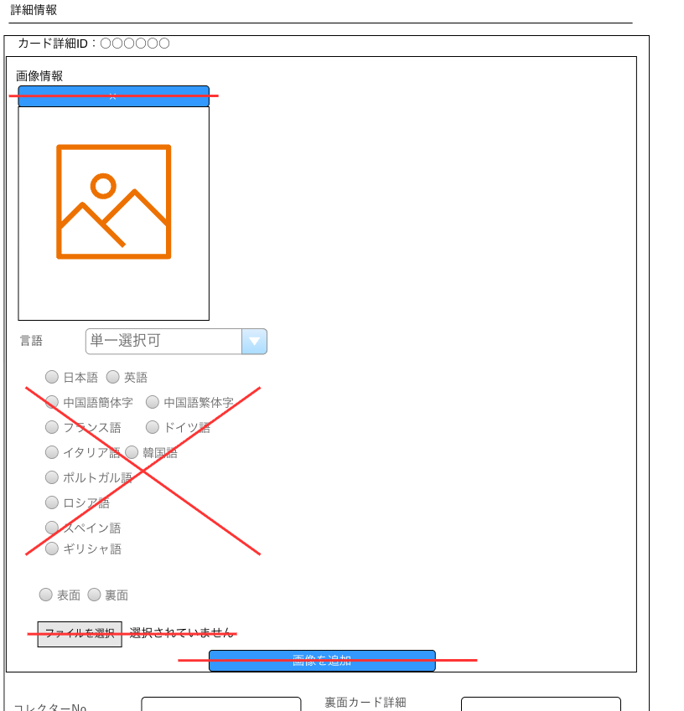
(8)
(9)
(2-20)
(2-21)
(2-22)
(2-23)
(2-24)
(2-26)
(2-25)
カード詳細登録(登録) レイアウト図に記載済みの項目を省略
カード詳細登録(登録) レイアウト図に記載済みの項目を省略
(7)
(2-19)

 | カスタマイズ説明
 | ・ | カスタマイズ要件
 |  | ・ | 画像アップロード機能は廃止する(画像はS3にアップロードし、カードと紐づける。画像削除はカードCSV登録で実施する)
 |  | ・ | カードの言語の選択方式をラジオボタン形式からドロップダウン形式に変更する

 | 処理概要（★はカスタマイズ項目）
 | ★ | 以下1~5の画面部品を除去する
 |  | 1 | (8)更新
 |  |  | ※ | ECCUBE4系に合わせて(4)登録で同機能を追加するため
 |  | 2 | (9)削除
 |  |  | ※ | ECCUBE4系に合わせて(7)削除で同機能を追加するため
 |  | 3 | (2-20)カード削除ボタン
 |  | 4 | (2-24)カード画像アップロード
 |  | 5 | (2-25)画像を追加
 |  |  | ※ | 3~5は画像アップロード機能を廃止するため

 | ★ | (2-22)カードの言語の選択方式をラジオボタンからドロップダウン形式に変更する

 | ・ | 詳細情報が商品と紐づいている場合は、(2-26)詳細情報削除不可の文言を表示し、(2-18)詳細情報を追加 を非表示にする

 | ・ | (7)削除について
 |  | ・ | カードを削除すると、カード一覧画面へ遷移し以下の文言を表示する
 |  |  | 「削除が完了しました。」

 |  | ・ | 商品と紐づいているカードを削除しようとした場合は、以下のエラーを表示し、削除しない
 |  |  | 「デッキまたは商品にカードが登録されているため、{カード名} カード情報を削除することができません。」

 | 識別ID |  |  | ラベル |  | 書式・制限 |  | 必須 |  | 最大文字数 または最大値 |  | 初期値 |  | 画面部品の説明
 | 詳細情報
 | 2-19 |  |  | カード詳細ID |  | ラベル |  | - |  | - |  | - |  | -
 | 2-20 |  |  | カード画像削除ボタン |  | カード画像削除ボタン |  | - |  | - |  | - |  | ※カスタマイズ対応、項目を除去する
 | 2-21 |  |  | カード画像 |  | 画像 |  | - |  | - |  | - |  | -
 | 2-22 |  |  | カードの言語 |  | 単一選択 |  | - |  | - |  | - |  | ・未入力で(4)登録を押下すると、動的に必須入力のエラーメッセージを表示する 選択肢:日本語,英語,中国語簡体字,中国語繁体字,フランス語,ドイツ語,イタリア語,韓国語,ポルトガル語,ロシア語,スペイン語,ギリシャ語
 | 2-23 |  |  | 表示面 |  | 単一選択 |  | - |  | - |  | - |  | ・未入力で(4)登録を押下すると、動的に必須入力のエラーメッセージを表示する
 | 2-24 |  |  | カード画像アップロード |  | 単一選択 |  | - |  | - |  | - |  | ※カスタマイズ対応、項目を除去する
 | 2-25 |  |  | 画像を追加 |  | 画像追加ボタン |  | - |  | - |  | - |  | ※カスタマイズ対応、項目を除去する
 | 2-26 |  |  | 詳細情報削除不可の文言 |  | ラベル |  | - |  | - |  | - |  | ・詳細情報が商品と紐づく場合のみ表示する
 | その他
 | 7 |  |  | 削除 |  | 削除ボタン |  | - |  | - |  | - |  | ※カスタマイズ対応、現行の削除ボタンを4系に寄せるように変更 ・押下すると、動的に以下文言のポップアップを表示 「このカードを削除してもよろしいですか？」 その後「実行」を選択すると、削除を実行する
 | 8 |  |  | 更新 |  | ボタン |  | - |  | - |  | - |  | ※カスタマイズ対応、項目を除去する
 | 9 |  |  | 削除 |  | 削除ボタン |  | - |  | - |  | - |  | ※カスタマイズ対応、項目を除去する

カード登録CSVアップロード
ドキュメント名 |  |  |  |  | カード管理機能 |  |  |  | セクション
プロジェクト名 |  |  |  |  | サイトリニューアル |  |  |  | 作成者 |  | 加島 |  | 作成日 | 2025-09-13 | 更新者 | 加島 | 更新日 | 2025-09-18

機能No |  |  | M14-05 |  | 機能名 |  | カード登録CSVアップロード |  |  |  |  |  | 概要 | カード情報をCSVにて登録する

 | レイアウト図
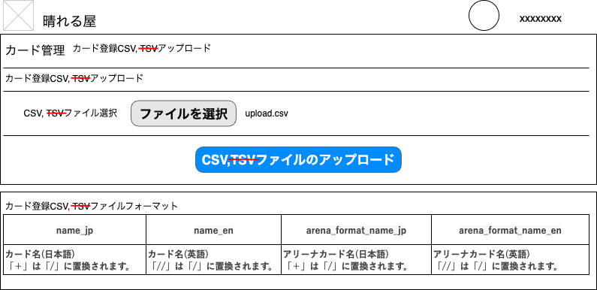
(1)
(2)
(3)
(4)

 | カスタマイズ説明
 | ・ | カスタマイズ要件
 |  | ・ | TSVアップロードを廃止
 |  | ・ | カード情報に固有色の項目を追加する
 |  | ・ | Foilの項目を追加する
 |  | ・ | フレームの項目を追加する
 |  | ・ | 使用制限フォーマットの項目を追加する
 |  | ・ | 使用禁止フォーマットの項目を追加とする

 | ・ | カスタマイズ要件に記載の内容以外は現行踏襲とする

 | 処理概要（★はカスタマイズ項目）
 | ★ | 画面内に記載されている「TSV」の文言を全て除去する

 | ・ | アップロードするCSVフォーマットは、シート「カード登録CSV」を参照

 | ★ | TSVアップロードの廃止について
 |  | ★ | (2)ファイルを選択で、TSVファイルをアップロードできないようにする

 |  | ★ | (3)CSVファイルのアップロードを押下すると、TSVファイルがアップロードされた場合はエラーとする処理を追加する

 | 識別ID |  |  | ラベル |  | 書式・制限 |  | 必須 |  | 最大文字数 または最大値 |  | 初期値 |  | 画面部品の説明
 | 1 |  |  | CSVファイル選択 |  | ラベル |  | - |  | - |  | - |  | ※カスタマイズ対応、現行の表記から「TSV」を除去
 | 2 |  |  | ファイルを選択 |  | 単一選択 |  | - |  | - |  | - |  | ※カスタマイズ対応、TSVアップロードを廃止 ・押下すると、OS標準のファイル選択ウィンドウを表示 ※TSVファイルはアップロードできない
 | 3 |  |  | CSVファイルの アップロード |  | ボタン |  | - |  | - |  | - |  | ※カスタマイズ対応、TSVアップロードを廃止 ・押下すると、フォームに入力した情報で入力チェックを実施し、入力チェックが正常に完了した場合はCSVファイルの内容を基にカード情報を登録する、エラーが発生した場合はエラーメッセージを画面に表示する ※TSVファイルがアップロードされた場合、エラーとする
 | 4 |  |  | カード登録CSV フォーマット |  | ラベル |  | - |  | - |  | - |  | ※カスタマイズ対応、シート「カード登録CSV」に対応する項目を表示する ・登録/更新に使用するCSV項目をテーブルで表現し、画面に入りきれない場合はスクロールできるようにする ※CSVの項目はシート「カード登録CSV」を参照

カードセット管理(一覧)
ドキュメント名 |  |  |  |  | カード管理機能 |  |  |  | セクション
プロジェクト名 |  |  |  |  | サイトリニューアル |  |  |  | 作成者 |  | 加島 |  | 作成日 | 2025-09-13 | 更新者 | 加島 | 更新日 | 2025-09-18

機能No |  |  | M14-06 |  | 機能名 |  | カードセット一覧 |  |  |  |  |  | 概要 | カードセット情報を一覧表示する

 | レイアウト図
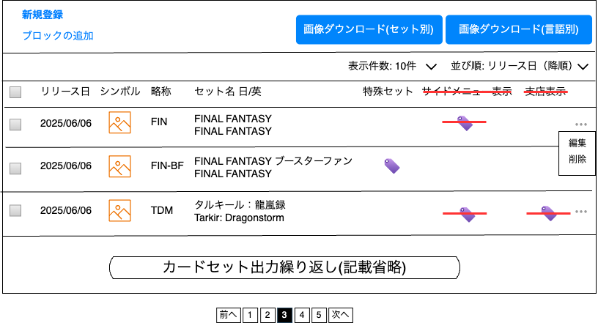
(1)
(2)
(3)
(4)
(7)
(8)
(9)
(10)
(11)
(12)
(5)
(6)
(14)
(13)
(15)
(16)
(17)
(18)
(19)
(21)
(20)

 | カスタマイズ説明
 | ・ | カードセットでは、フロントのカテゴリの描画制御を行わなくなるため現行機能より以下の項目を削除とする
 |  | ・ | サイドメニュー表示フラグ
 |  | ・ | 支店表示フラグ

 | ・ | カスタマイズ要件に記載の内容以外は現行踏襲とする

 | 処理概要（★はカスタマイズ項目）
 | ★ | 以下1~2の画面部品を除去する
 |  | 1 | (14)サイドメニュー表示
 |  | 2 | (15)支店表示フラグ

 | ・ | (3)画像ダウンロード(セット別)を押下した場合の処理は、シート「画像ダウンロード(セット別)」を参照

 | ・ | (4)画像ダウンロード(言語別)を押下した場合の処理は、シート「画像ダウンロード(言語別)」を参照

 | ・ | (6)並び順について
 |  | ・ | リリース日(降順)をデフォルトの並び順とする

 | 識別ID |  |  | ラベル |  | 書式・制限 |  | 必須 |  | 最大文字数 または最大値 |  | 初期値 |  | 画面部品の説明
 | 1 |  |  | 新規登録 |  | リンク |  | - |  | - |  | - |  | ・押下すると、カードセット詳細(登録)画面へ遷移する
 | 2 |  |  | ブロックの追加 |  | リンク |  | - |  | - |  | - |  | ・押下すると、データ管理＜MTGマスターデータ画面へ遷移し、「カードセットブロック」のマスターデータを一覧表示する
 | 3 |  |  | 画像ダウンロード(セット別) |  | 画像ダウンロードボタン |  | - |  | - |  | - |  | ・押下すると、画像のダウンロード処理を実施する ※シート「画像ダウンロード(セット別)」を参照
 | 4 |  |  | 画像ダウンロード(言語別) |  | 画像ダウンロードボタン |  | - |  | - |  | - |  | ・押下すると、画像のダウンロード処理を実施する ※シート「画像ダウンロード(言語別)」を参照
 | 5 |  |  | 表示件数 |  | 単一選択 |  | - |  | - |  | 10件 |  | ・選択肢: 10件 50件 100件 300件 500件 1000件 2000件 10000件 12000件 ・選択すると読み込みが発生し、選択した件数分を表示する
 | 6 |  |  | 並び順 |  | 単一選択 |  | - |  | - |  | リリース日(降順) |  | ・選択肢: リリース日(降順) リリース日(昇順) セット英名(降順) セット英名(昇順) ・選択すると読み込みが発生し、選択した値に応じてソートする
 | 7 |  |  | カードセット全選択 |  | 単一選択 |  | - |  | - |  | - |  | ・選択すると、(8)カードセット選択を全て選択する
 | 8 |  |  | カードセット選択 |  | 複数選択 |  | - |  | - |  | - |  | -
 | 9 |  |  | リリース日 |  | ラベル |  | - |  | - |  | - |  | -
 | 10 |  |  | シンボル |  | 画像 |  | - |  | - |  | - |  | -
 | 11 |  |  | 略称 |  | ラベル |  | - |  | - |  | - |  | -
 | 12 |  |  | セット名 日/英 |  | ラベル |  | - |  | - |  | - |  | -
 | 13 |  |  | 特殊セット |  | アイコン |  | - |  | - |  | - |  | ・カードセットに特殊セットフラグを設定している場合、アイコンを表示
 | 14 |  |  | サイドメニュー表示 |  | アイコン |  | - |  | - |  | - |  | ※カスタマイズ対応、項目を除去する
 | 15 |  |  | 支店表示 |  | アイコン |  | - |  | - |  | - |  | ※カスタマイズ対応、項目を除去する
 | 16 |  |  | 3点リーダー |  | 編集削除表示ボタン |  | - |  | - |  | - |  | ・押下すると、(16)(17)を表示する
 | 17 |  |  | 編集 |  | リンク |  | - |  | - |  | - |  | ・押下すると、カードセット詳細(編集・削除)画面へ遷移する
 | 18 |  |  | 削除 |  | 削除ボタン |  | - |  | - |  | - |  | ・押下すると、動的に以下文言のポップアップを表示 「このカードセットを削除してもよろしいですか？」 その後「実行」を選択すると、削除を実行する
 | 19 |  |  | 前へ |  | リンク |  | - |  | - |  | - |  | ・現在表示中のカードセット一覧の前ページに遷移する ※カードセット一覧の2ページ目以降で表示する
 | 20 |  |  | ページ番号 |  | リンク |  | - |  | - |  | - |  | ・表記されている番号のカードセット一覧ページに遷移する ※現在表示中のページ番号はハイライト、押下できないようにする
 | 21 |  |  | 次へ |  | リンク |  | - |  | - |  | - |  | ・現在表示中のカードセット一覧の次ページに遷移する ※カードセット一覧の最終ページ以外で表示する

画像ダウンロード(セット別)
ドキュメント名 |  |  |  |  |  |  |  | カード管理機能 |  |  | セクション
プロジェクト名 |  |  |  |  |  |  |  | サイトリニューアル |  |  | 作成者 | 加島 | 作成日 | 2025-09-13 | 更新者 | 加島 | 更新日 | 2025-09-19

機能No |  |  | M14-07 |  |  |  |  | 機能名 |  | 画像ダウンロード(2種) |  |  | 概要 | カードセット別にカード画像をダウンロードできる

 | 処理フロー

開始
1.カードセット管理(一覧)画面に遷移
5.2でカードセットを未選択か
Yes
No
終了
3.画像ダウンロード(セット別)を押下
4.ダウンロード処理実施
6.選択したカードセットを登録されているカードの画像を、zipファイルでダウンロードする
※フォルダ構成は処理概要を参照
7.以下文言のポップアップを表示
「プロモカード一覧をダウンロードしますか?」
9.カードセットを登録されていないカード画像をzipファイルでダウンロードする
※フォルダ構成は処理概要を参照
終了
2.カードセットを選択する
(任意)
8.「実行」を選択
終了
Yes
No
※シート「カードセット管理(一覧)」の
画面部品(8)カードセット選択で選択できる

 | カスタマイズ説明
 | ・ | 現行踏襲のためカスタマイズ要件はなし

 | 処理概要（★はカスタマイズ項目）
 | ・ | 6について
 |  | ・ | 2で選択したカードセットを登録されているカードの画像を、zipファイルでダウンロードする

 |  | ・ | カードに登録している「カードセット」ごとにフォルダを分けたzipファイルをダウンロードする

 |  | ・ | zipファイル解凍後のフォルダ構成は以下を参照
 |  |  | フォルダ構成
 |  |  |  | /download
 |  |  |  |  | ├ | /FIN-BF
 |  |  |  |  |  | ├ | F177252.jpg
 |  |  |  |  |  | ├ | F177253.jpg
 |  |  |  |  |  | └ | ...
 |  |  |  |  | ├ | /FIN
 |  |  |  |  | └ | ...

 |  |  |  | ※ | FIN-BF、FINは、マスターデータ「カードセット」の「略称」とする

 | ・ | 7について
 |  | ・ | 2でカードセットを未選択の場合のみ、カードセットを登録されていないカード画像をzipファイルでダウンロードする

 |  | ・ | カードに登録している「プロモ種別」ごとにフォルダを分けたzipファイルをダウンロードする

 |  | ・ | zipファイル解凍後のフォルダ構成は以下を参照
 |  |  | フォルダ構成
 |  |  |  | /download
 |  |  |  |  | ├ | /Non Promotion |  |  | ※
 |  |  |  |  |  | ├ | F126000.jpg
 |  |  |  |  |  | ├ | F126001.jpg
 |  |  |  |  |  | └ | ...
 |  |  |  |  | ├ | /Judge Rewards
 |  |  |  |  | └ | ...

 |  |  |  | ※ | Non Promotion、Judge Rewardsは、
 |  |  |  |  | マスターデータ「プロモーション」の「プロモーション名(英)」とする

画像ダウンロード(言語別)
ドキュメント名 |  |  |  |  |  |  |  | カード管理機能 |  | セクション
プロジェクト名 |  |  |  |  |  |  |  | サイトリニューアル |  | 作成者 | 加島 | 作成日 | 2025-09-13 | 更新者 | 加島 | 更新日 | 2025-09-19

機能No |  |  | M14-07 |  |  |  |  | 機能名 | 画像ダウンロード(2種) |  |  | 概要 | カードの言語別にカード画像をダウンロードできる

 | 処理フロー

開始
1.カードセット管理(一覧)画面に遷移
5.2でカードセットを未選択か
Yes
No
終了
3.画像ダウンロード(言語別)を押下
4.ダウンロード処理実施
6.選択したカードセットを登録されているカードの画像を、zipファイルでダウンロードする
※フォルダ構成は処理概要を参照
7.以下文言のポップアップを表示
「プロモカード一覧をダウンロードしますか?」
9.カードセットを登録されていないカード画像をzipファイルでダウンロードする
※フォルダ構成は処理概要を参照
終了
2.カードセットを選択する
(任意)
8.「実行」を選択
終了
Yes
No
※シート「カードセット管理(一覧)」の
画面部品(8)カードセット選択で選択できる

 | カスタマイズ説明
 | ・ | 現行踏襲のためカスタマイズ要件はなし

 | 処理概要（★はカスタマイズ項目）
 | ・ | 6について
 |  | ・ | 2で選択したカードセットを登録されているカードの画像を、zipファイルでダウンロードする

 |  | ・ | カードに登録している「言語」ごとにフォルダを分けたzipファイルをダウンロードする

 |  | ・ | zipファイル解凍後のフォルダ構成は以下を参照
 |  |  | フォルダ構成
 |  |  |  | /download
 |  |  |  |  | ├ | /JP
 |  |  |  |  |  | ├ | F177252.jpg
 |  |  |  |  |  | ├ | F177253.jpg
 |  |  |  |  |  | └ | ...
 |  |  |  |  | ├ | /EN
 |  |  |  |  |  | └ | ...

 |  |  |  | ※ | JPには日本語、ENには英語のカード画像とする

 | ・ | 7について
 |  | ・ | 2でカードセットを未選択の場合のみ、カードセットを登録されていないカード画像をzipファイルでダウンロードする

 |  | ・ | カードに登録している「言語」ごとにフォルダを分けたzipファイルをダウンロードする

 |  | ・ | zipファイル解凍後のフォルダ構成は以下を参照
 |  |  | ※ | フォルダ構成は「5について」に記載している内容と同じ
 |  |  | フォルダ構成
 |  |  |  | /download
 |  |  |  |  | ├ | /JP
 |  |  |  |  |  | ├ | F177252.jpg
 |  |  |  |  |  | ├ | F177253.jpg
 |  |  |  |  |  | └ | ...
 |  |  |  |  | ├ | /EN
 |  |  |  |  |  | └ | ...

 |  |  |  | ※ | JPには日本語、ENには英語のカード画像とする

カードセット詳細（登録・編集・削除)
ドキュメント名 |  |  |  |  | カード管理機能 |  |  |  | セクション
プロジェクト名 |  |  |  |  | サイトリニューアル |  |  |  | 作成者 |  | 加島 |  | 作成日 | 2025-09-13 | 更新者 | 加島 | 更新日 | 2025-09-18

機能No |  |  | M14-08 |  | 機能名 |  | カードセット新規登録/編集/削除 |  |  |  |  |  | 概要 | カードセットの登録/編集/削除ができる

 | カードセット詳細(登録) レイアウト図
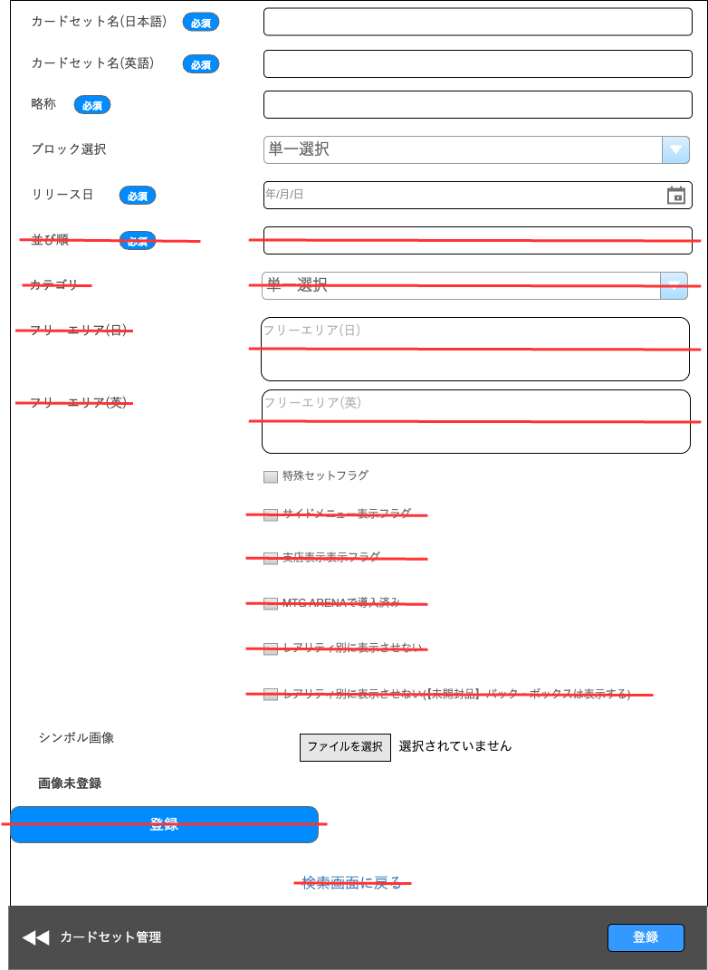
(1)
(7)
(6)
(5)
(4)
(2)
(3)
(8)
(9)
(10)
(11)
(12)
(13)
(14)
(15)
(16)
(17)
(18)
(19)
(20)
(21)

 | カスタマイズ説明
 | ・ | カードセットでは、フロントのカテゴリの描画制御を行わなくなるため現行機能より以下の項目を削除とする
 |  | ・ | 並び順
 |  | ・ | カテゴリ
 |  | ・ | フリーエリア(日)
 |  | ・ | フリーエリア(英)
 |  | ・ | サイドメニュー表示フラグ
 |  | ・ | 支店表示フラグ
 |  | ・ | レアリティ別に表示させない
 |  | ・ | レアリティ別に表示させない(【未開封品】パック・ボックスは表示する)

 | ・ | カードセット情報のうち、未使用の以下の項目は削除とする。
 |  | ・ | MTG ARENAで導入済

 | ・ | カスタマイズ要件に記載の内容以外は現行踏襲とする

 | 処理概要（★はカスタマイズ項目）
 | ★ | 以下1~11の画面部品を除去する
 |  | 1 | (6)並び順
 |  | 2 | (7)カテゴリ
 |  | 3 | (8)フリーエリア(日)
 |  | 4 | (9)フリーエリア(英)
 |  | 5 | (11)サイドメニュー表示フラグ
 |  | 6 | (12)支店表示フラグ
 |  | 7 | (13)MTG ARENAで導入済
 |  | 8 | (14)レアリティ別に表示させない
 |  | 9 | (15)レアリティ別に表示させない(【未開封品】パック・ボックスは表示する)
 |  |  | ※ | 1~9は、フロントのカテゴリの描画制御を行わなくなるため
 |  | 10 | (17)画像未登録
 |  |  | ※ | 新規登録時は当然未登録であるため
 |  | 11 | (18)登録
 |  |  | ※ | ECCUBE4系に合わせて(21)登録で同機能を追加するため
 |  | 12 | (19)検索画面に戻る
 |  |  | ※ | ECCUBE4系に合わせて(20)カードセット管理で同機能を追加するため

 | ・ | (10)特殊セットフラグに選択して登録/更新した場合
 |  |  | デッキ検索画面、採用枚数ランキング画面に、特殊セットではないカード画像を優先的に表示する
 |  |  | （通常版を優先的に表示し、視認性を保つため）

 | 識別ID |  |  | ラベル |  | 書式・制限 |  | 必須 |  | 最大文字数 または最大値 |  | 初期値 |  | 画面部品の説明
 | 1 |  |  | カードセット名日本語 |  | 半角・全角 |  | 〇 |  | 64 |  | - |  | ・未入力で(21)登録を押下すると、動的に必須入力のエラーメッセージを表示する
 | 2 |  |  | カードセット名英語 |  | 半角・全角 |  | 〇 |  | 64 |  | - |  | ・未入力で(21)登録を押下すると、動的に必須入力のエラーメッセージを表示する
 | 3 |  |  | 略称 |  | 半角・全角 |  | 〇 |  | 50 |  | - |  | ・未入力で(21)登録を押下すると、動的に必須入力のエラーメッセージを表示する ・以下の正規表現にマッチしない場合、「半角文字のみ使用可能です。」とエラーメッセージを表示する /^[\x01-\x7E]+$/
 | 4 |  |  | ブロック選択 |  | 単一選択 |  | - |  | - |  | - |  | ・空の場合、「未指定」を選択状態にする
 | 5 |  |  | リリース日 |  | 日付(YYYY/MM/DD) |  | 〇 |  | - |  | - |  | ・未入力で(21)登録を押下すると、動的に必須入力のエラーメッセージを表示する ・動的にカレンダーを表示し、文字列が選択できる
 | 6 |  |  | 並び順 |  | 半角・全角 |  | ○ |  | - |  | - |  | ※カスタマイズ対応、項目を除去する
 | 7 |  |  | カテゴリ |  | 単一選択 |  | - |  | - |  | - |  | ※カスタマイズ対応、項目を除去する
 | 8 |  |  | フリーエリア(日) |  | 半角・全角 |  | - |  | - |  | - |  | ※カスタマイズ対応、項目を除去する
 | 9 |  |  | フリーエリア(英) |  | 半角・全角 |  | - |  | - |  | - |  | ※カスタマイズ対応、項目を除去する
 | 10 |  |  | 特殊セットフラグ |  | 単一選択 |  | - |  | - |  | - |  | -
 | 11 |  |  | サイドメニュー表示フラグ |  | 単一選択 |  | - |  | - |  | - |  | ※カスタマイズ対応、項目を除去する
 | 12 |  |  | 支店表示フラグ |  | 単一選択 |  | - |  | - |  | - |  | ※カスタマイズ対応、項目を除去する
 | 13 |  |  | MTG ARENAで導入済 |  | 単一選択 |  | - |  | - |  | - |  | ※カスタマイズ対応、項目を除去する
 | 14 |  |  | レアリティ別に表示させない |  | 単一選択 |  | - |  | - |  | - |  | ※カスタマイズ対応、項目を除去する
 | 15 |  |  | レアリティ別に表示させない(【未開封品】パック・ボックスは表示する) |  | 単一選択 |  | - |  | - |  | - |  | ※カスタマイズ対応、項目を除去する
 | 16 |  |  | シンボル画像アップロード |  | 単一選択 |  | - |  | - |  | - |  | ・画像をアップロードして登録/更新すると、ファイルをS3にアップロードする
 | 17 |  |  | 画像未登録 |  | ラベル |  | - |  | - |  | - |  | ※カスタマイズ対応、項目を除去する
 | 18 |  |  | 登録 |  | ボタン |  | - |  | - |  | - |  | ※カスタマイズ対応、項目を除去する
 | 19 |  |  | 検索画面に戻る |  | リンク |  | - |  | - |  | - |  | ※カスタマイズ対応、項目を除去する
 | 20 |  |  | カードセット管理 |  | リンク |  | - |  | - |  | - |  | ※カスタマイズ対応、現行の戻るボタンを4系に寄せるように変更 押下すると、カードセット管理(一覧)に遷移する ※カードセット管理（一覧）→カード詳細→カードセット管理（一覧）と戻る際、カードセット管理（一覧）画面で設定していた表示件数と並び順を保持する
 | 21 |  |  | 登録 |  | ボタン |  | - |  | - |  | - |  | ※カスタマイズ対応、現行の登録ボタンを4系に寄せるように変更 ・押下すると、フォームに入力した情報で入力チェックを実施し、入力チェックが正常に完了した場合は登録/更新を行い、エラーが発生した場合はエラーメッセージを画面に表示する

 | カードセット詳細(編集・削除) レイアウト図
カードセット詳細登録(登録) レイアウト図に記載済みの項目を省略

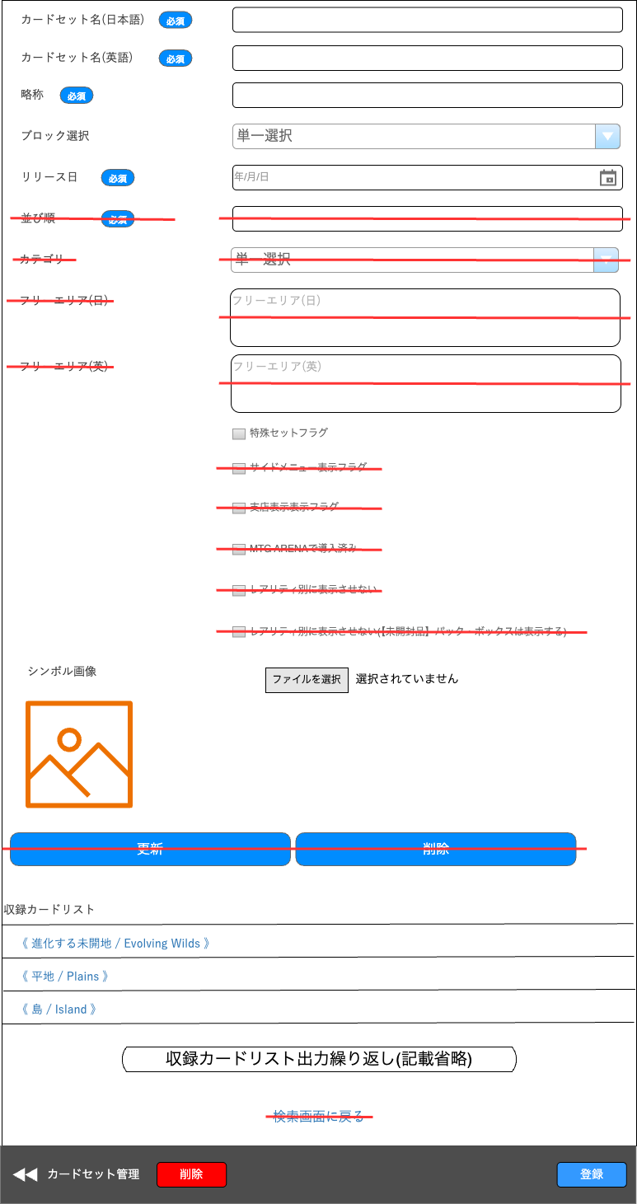

(22-1)
(22-2)
画像未登録

(23)
(24)

(25)

(26)

 | カスタマイズ説明
 | ・ | 現行踏襲のためカスタマイズ要件はなし
 |  | ※ | 画面部品をECCUBE4系に合わせるカスタマイズのみ、処理概要に記載する

 | 処理概要（★はカスタマイズ項目）
 | ★ | 以下1~2の画面部品を除去する
 |  | 1 | (23)更新
 |  |  | ※ | ECCUBE4系に合わせて(21)登録で同機能を追加するため
 |  | 2 | (24)削除
 |  |  | ※ | ECCUBE4系に合わせて(26)削除で同機能を追加するため

 | ・ | (26)削除の機能によりカードを削除すると、カードセット一覧画面へ遷移し以下の文言を表示する
 |  | 「削除が完了しました。」

 | 識別ID |  |  | ラベル |  | 書式・制限 |  | 必須 |  | 最大文字数 または最大値 |  | 初期値 |  | 画面部品の説明
 | 22-1 |  |  | シンボル画像 |  | 画像 |  | - |  | - |  | - |  | 画像登録済みの場合に表示
 | 22-2 |  |  | 画像未登録 |  | ラベル |  |  |  |  |  |  |  | 画像未登録の場合に表示
 | 23 |  |  | 更新 |  | ボタン |  | - |  | - |  | - |  | ※カスタマイズ対応、項目を除去する
 | 24 |  |  | 削除 |  | ボタン |  | - |  | - |  | - |  | ※カスタマイズ対応、項目を除去する
 | 25 |  |  | 収納カードリスト |  | リンク |  | - |  | - |  | - |  | ・現在表示中のカードセットに登録されているカードを一覧表示する ・カード名を押下すると、カード詳細（編集・削除）画面へ遷移する
 | 26 |  |  | 削除 |  | 削除ボタン |  | - |  | - |  | - |  | ※カスタマイズ対応、現行の削除ボタンを4系に寄せるように変更 ・押下すると、動的に以下文言のポップアップを表示 「このカードセットを削除してもよろしいですか？」 その後「実行」を選択すると、削除を実行する

フォーマット一覧
ドキュメント名 |  |  |  |  | カード管理機能 |  |  |  | セクション
プロジェクト名 |  |  |  |  | サイトリニューアル |  |  |  | 作成者 |  | 加島 |  | 作成日 | 2025-09-13 | 更新者 | 加島 | 更新日 | 2025-09-18

機能No |  |  | M14-09 |  | 機能名 |  | フォーマット一覧 |  |  |  |  |  | 概要 | フォーマット情報を一覧表示できる

 | レイアウト図

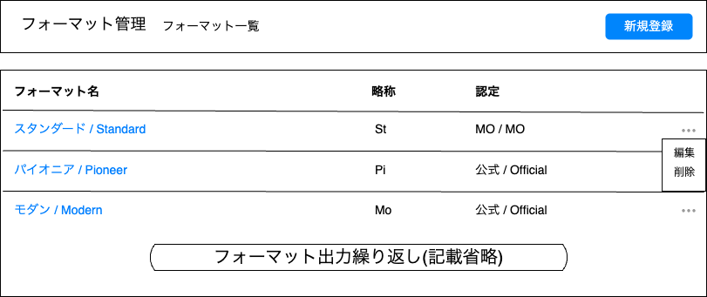
(1)
(2)
(3)
(4)
(5)
(6)
(7)

 | カスタマイズ説明
 | ・ | 現行踏襲のためカスタマイズ要件はなし

 | 処理概要（★はカスタマイズ項目）
 | ・ | フォーマットに登録されている「並び順」の昇順で、フォーマット一覧を表示する

 | ・ | 削除について
 |  | (7)削除からフォーマットを削除する場合、イベントと紐付いているときは、以下のエラーを表示し削除できないようにする
 |  | 「既にイベントが登録されているので、削除出来ません。」

 | 識別ID |  |  | ラベル |  | 書式・制限 |  | 必須 |  | 最大文字数 または最大値 |  | 初期値 |  | 画面部品の説明
 | 1 |  |  | 新規登録 |  | リンク |  | - |  | - |  | - |  | ・押下すると、フォーマット詳細(登録)画面へ遷移する
 | 2 |  |  | フォーマット名 |  | リンク |  | - |  | - |  | - |  | -
 | 3 |  |  | 略称 |  | ラベル |  | - |  | - |  | - |  | -
 | 4 |  |  | 認定 |  | ラベル |  | - |  | - |  | - |  | -
 | 5 |  |  | 3点リーダー |  | 編集削除表示ボタン |  | - |  | - |  | - |  | ・押下すると、(6)と(7)を表示する
 | 6 |  |  | 編集 |  | リンク |  | - |  | - |  | - |  | ・押下すると、カードセット詳細(編集・削除)画面へ遷移する
 | 7 |  |  | 削除 |  | 削除ボタン |  | - |  | - |  | - |  | ・押下すると、動的に以下文言のポップアップを表示 「このカードセットを削除してもよろしいですか？」 その後「実行」を選択すると、削除を実行する

フォーマット詳細(登録・編集・削除)
ドキュメント名 |  |  |  |  |  | カード管理機能 |  |  |  | セクション
プロジェクト名 |  |  |  |  |  | サイトリニューアル |  |  |  | 作成者 |  | 加島 |  | 作成日 | 2025-09-13 | 更新者 | 加島 | 更新日 | 2025-09-18

機能No |  |  | M14-10 |  |  | 機能名 |  | フォーマット詳細 |  |  |  |  |  | 概要 | フォーマット情報の登録/編集/削除ができる

 | レイアウト図
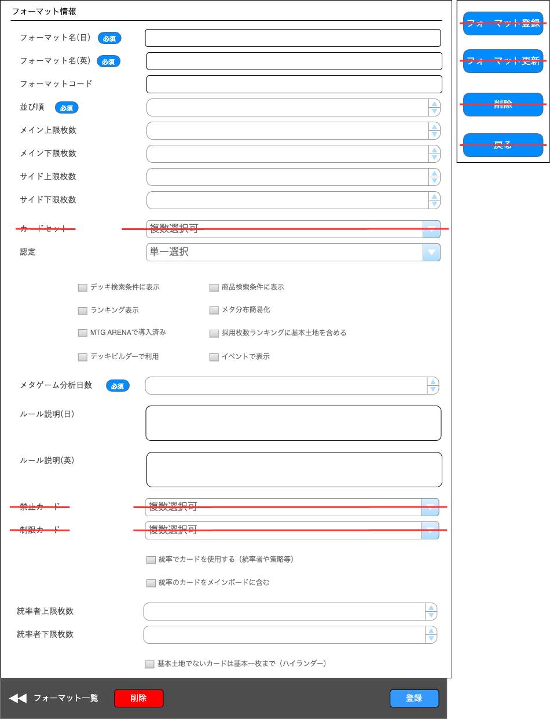
(1)
(2)
(3)
(4)
(5)
(6)
(7)
(8)
(9)
(10)
(11)
(13)
(15)
(12)
(14)
(16)
(17)
(19)
(20)
(21)
(22)
(23)
(24)
(25)
(28)
(29)
(32)
(33)
(34)
(35)
(26)
(27)
(30)
(31)
(18)

 | カスタマイズ説明
 | ・カスタマイズ要件
 |  | 現行機能より以下の項目を削除とする
 |  | ・ | カードセット
 |  | ・ | 禁止カード
 |  | ・ | 制限カード
 |  | ・ | イベントに表示/非表示するフラグを追加

 | ・ | カスタマイズ要件に記載の内容以外は現行踏襲とする

 | 処理概要（★はカスタマイズ項目）
 | ★ | 以下1~7の画面部品を除去する
 |  | 1 | (9)カードセット
 |  | 2 | (21)禁止カード
 |  | 3 | (22)制限カード
 |  | 4 | (31)フォーマット登録
 |  |  | ※ | ECCUBE4系に合わせて(31)登録で同機能を追加するため
 |  | 5 | (33)フォーマット更新
 |  |  | ※ | ECCUBE4系に合わせて(31)登録で同機能を追加するため
 |  | 6 | (34)削除
 |  |  | ※ | ECCUBE4系に合わせて(30)削除で同機能を追加するため
 |  | 7 | (35)戻る
 |  |  | ※ | ECCUBE4系に合わせて(29)フォーマット一覧で同機能を追加するため

 | ・ | (4)並び順について
 |  | 登録すると、フォーマットを一覧表示する際に登録した並び順で、フロント及び管理画面に表示する

 | ・ | (11)デッキ検索条件について
 |  | ・ | 選択して登録すると、フロント＞デッキ検索画面の検索条件「フォーマット」に、現在表示中のフォーマット名を追加する

 | ★ | (12)商品検索条件について
 |  | ★ | 選択して登録すると、フロントで表示される詳細検索モーダル内の検索条件「フォーマット」で表示する
 |  |  | ※ | 現行ではフロント＞詳細検索画面を廃止し、モーダル表示となるためカスタマイズとする

 | ・ | (13)ランキング表示について
 |  | ・ | 選択して登録すると、フロント＞デッキ検索画面に、登録したフォーマットで以下1~2を表示する
 |  |  |  | 1 | 採用デッキ数ランキング
 |  |  |  | 2 | メタ分布のリンク

 | ・ | (14)メタ分布簡易化について
 |  | ・ | 選択して登録すると、フロント＞デッキ検索画面に、登録したフォーマットのメタ分布へのリンクを表示する

 | ・ | (15)MTG ARENAで導入済について
 |  | ・ | 選択して登録すると、フロント＞デッキ詳細画面で以下1~2を行う
 |  |  |  | 1 | 「アリーナ用インポートテキスト」というボタンを表示し、デッキの英語カード名リストをテキストファイルでダウンロードできるようにする
 |  |  |  | 2 | 「日本語テキスト」というボタンを表示し、デッキの日本語カード名リストをテキストファイルでダウンロードできるようにする

 | ・ | (16)採用枚数ランキングに基本土地を含めるについて
 |  | ・ | 選択して登録すると、フロント＞採用枚数ランキング画面で、登録したフォーマットのランキングに基本土地を含める

 | ・ | (17)デッキビルダーで利用について
 |  | ・ | 選択して登録すると、フロント＞登録デッキ編集画面の「マイデッキ取得」を押下すると表示されるセレクトボックスに、
 |  |  | 登録したフォーマットを選択できるようにする

 | ★ | (18)イベントに表示について
 |  | ・ | 選択して登録すると、フロント＞イベント一覧画面で以下1~2を行う
 |  |  |  | 1 | 選択したフォーマットのイベントのみを表示
 |  |  |  | 2 | 選択したフォーマットのみを検索可能とする

 | ・ | (19)メタゲーム分析日数について
 |  | ・ | 選択して登録すると、以下1~4の分析日数として利用する
 |  |  |  | 1 | フロント＞デッキ検索画面で表示する「カードの採用枚数ランキング」
 |  |  |  | 2 | フロント＞採用枚数ランキング画面で表示する「採用枚数」
 |  |  |  | 3 | フロント＞メタゲーム画面で表示する「デッキ数」
 |  |  |  | 4 | フロント＞メタゲーム画面で表示する「使用率」
 |  |  |  | ※ | 各フロントのURLは以下を参照
 |  |  |  |  | デッキ検索画面: https://www.hareruyamtg.com/ja/deck/
 |  |  |  |  | 採用枚数ランキング画面: https://www.hareruyamtg.com/ja/deck/1/usage_ranking/
 |  |  |  |  | メタゲーム画面: https://www.hareruyamtg.com/ja/deck/

 | ・ | (28)基本土地でないカードは各1枚まで（ハイランダー）について
 |  | ・ | 選択して登録すると、管理画面＞デッキ登録画面で登録したフォーマットでデッキを登録する場合、
 |  |  | 同名カードが2枚以上あれば登録後に以下のアラートを表示する

 |  |  | 「{行番号}行目の{カード名} が2枚以上登録されています」

 |  |  | 参考

 | ・ | (30)削除の機能によりカードを削除すると、カードセット一覧画面へ遷移し、以下の文言を表示する
 |  | 「削除が完了しました。」

 | 識別ID |  |  | ラベル |  |  | 書式・制限 |  | 必須 |  | 最大文字数 または最大値 |  | 初期値 |  | 画面部品の説明
 | 1 |  |  | フォーマット名(日) |  |  | 半角・全角 |  | 〇 |  | 1~64 |  | - |  | ・未入力で(31)登録を押下すると、動的に必須入力のエラーメッセージを表示する
 | 2 |  |  | フォーマット名(英) |  |  | 半角・全角 |  | 〇 |  | 1~64 |  | - |  | ・未入力で(31)登録を押下すると、動的に必須入力のエラーメッセージを表示する ・以下の正規表現にマッチしない場合、「有効な値ではありません。」とエラーメッセージを表示する /^[a-zA-Z0-9_\- ]+$/
 | 3 |  |  | フォーマットコード |  |  | 半角・全角 |  | - |  | 1~10 |  | - |  | ・以下の正規表現にマッチしない場合、「有効な値ではありません。」とエラーメッセージを表示する /^[a-zA-Z0-9_\- ]+$/
 | 4 |  |  | 並び順 |  |  | 数値(整数) |  | 〇 |  | 1~10000 |  | - |  | ・未入力で(31)登録を押下すると、動的に必須入力のエラーメッセージを表示する
 | 5 |  |  | メイン上限枚数 |  |  | 数値(整数) |  | - |  | 4096 |  | - |  | -
 | 6 |  |  | メイン下限枚数 |  |  | 数値(整数) |  | - |  | 4096 |  | - |  | -
 | 7 |  |  | サイド上限枚数 |  |  | 数値(整数) |  | - |  | 4096 |  | - |  | -
 | 8 |  |  | サイド下限枚数 |  |  | 数値(整数) |  | - |  | 4096 |  | - |  | -
 | 9 |  |  | カードセット |  |  | 複数選択 |  | - |  | - |  | - |  | ※カスタマイズ対応、項目を除去する
 | 10 |  |  | 認定 |  |  | 単一選択 |  | - |  | - |  | - |  | -
 | 11 |  |  | デッキ検索条件に表示 |  |  | 単一選択 |  | - |  | - |  | - |  | -
 | 12 |  |  | 商品検索条件に表示 |  |  | 単一選択 |  | - |  | - |  | - |  | -
 | 13 |  |  | ランキング表示 |  |  | 単一選択 |  | - |  | - |  | - |  | -
 | 14 |  |  | メタ分布簡易化 |  |  | 単一選択 |  | - |  | - |  | - |  | -
 | 15 |  |  | MTG ARENAで導入済 |  |  | 単一選択 |  | - |  | - |  | - |  | -
 | 16 |  |  | 採用枚数ランキングに基本土地を含める |  |  | 単一選択 |  | - |  | - |  | - |  | -
 | 17 |  |  | デッキビルダーで利用 |  |  | 単一選択 |  | - |  | - |  | - |  | -
 | 18 |  |  | イベントに表示 |  |  | 単一選択 |  | - |  | - |  | - |  | ※カスタマイズ対応、イベントに表示/非表示するフラグを追加
 | 19 |  |  | メタゲーム分析日数 |  |  | 数値(整数) |  | 〇 |  | 1~10000 |  | 14 |  | -
 | 20 |  |  | ルール説明(日) |  |  | 半角・全角 |  | - |  | 65535 |  | - |  | -
 | 21 |  |  | ルール説明(英) |  |  | 半角・全角 |  | - |  | 65535 |  | - |  | -
 | 22 |  |  | 禁止カード |  |  | 複数選択 |  | - |  | - |  | - |  | ※カスタマイズ対応、項目を除去する
 | 23 |  |  | 制限カード |  |  | 複数選択 |  | - |  | - |  | - |  | ※カスタマイズ対応、項目を除去する
 | 24 |  |  | 統率でカードを使用する（統率者や策略等） |  |  | 単一選択 |  | - |  | - |  | - |  | -
 | 25 |  |  | 統率のカードをメインボード枚数に含む |  |  | 単一選択 |  | - |  | - |  | - |  | ・(24)統率でカードを使用する（統率者や策略等）に選択されていない場合、選択できない
 | 26 |  |  | 統率上限枚数 |  |  | 数値(整数) |  | - |  | 4096 |  | - |  | ・(24)統率でカードを使用する（統率者や策略等）に選択されていない場合、選択できない
 | 27 |  |  | 統率下限枚数 |  |  | 数値(整数) |  | - |  | 4096 |  | - |  | ・(24)統率でカードを使用する（統率者や策略等）に選択されていない場合、選択できない
 | 28 |  |  | 基本土地でないカードは各1枚まで（ハイランダー） |  |  | 単一選択 |  | - |  | - |  | - |  | -
 | 29 |  |  | フォーマット一覧 |  |  | リンク |  | - |  | - |  | - |  | ※カスタマイズ対応、現行の戻るボタンを4系に寄せるように変更 ・押下すると、フォーマット一覧に遷移する
 | 30 |  |  | 削除 |  |  | ボタン |  | - |  | - |  | - |  | ※カスタマイズ対応、現行の削除ボタンを4系に寄せるように変更 ・押下すると、動的に以下文言のポップアップを表示 「{(1)フォーマット名(日)}を削除してもよろしいですか？」 その後「実行」を選択すると、削除を実行する
 | 31 |  |  | 登録 |  |  | ボタン |  | - |  | - |  | - |  | ※カスタマイズ対応、現行の登録ボタンを4系に寄せるように変更 ・押下すると、フォームに入力した情報で入力チェックを実施し、入力チェックが正常に完了した場合は登録/更新を行い、エラーが発生した場合はエラーメッセージを画面に表示する
 | 32 |  |  | フォーマット登録 |  |  | ボタン |  | - |  | - |  | - |  | ※カスタマイズ対応、項目を除去する
 | 33 |  |  | フォーマット更新 |  |  | ボタン |  | - |  | - |  | - |  | ※カスタマイズ対応、項目を除去する
 | 34 |  |  | 削除 |  |  | ボタン |  | - |  | - |  | - |  | ※カスタマイズ対応、項目を除去する
 | 35 |  |  | 戻る |  |  | ボタン |  | - |  | - |  | - |  | ※カスタマイズ対応、項目を除去する

